業務フロー作成の単位
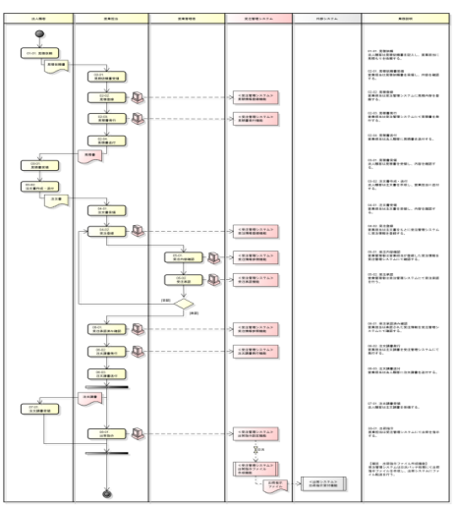
【業務階層定義】 |  |  |  |  |  | 【業務フロー】
業務（Ｌ１） |  | 業務（Ｌ２） |  | 業務（Ｌ３）
ＩＤ | 名称 | ＩＤ | 名称 | ＩＤ | 名称
B1 | XXXサービス | 01 | XXX管理 | 01 | XXX業務
 |  |  |  | 01 | XXX業務
 |  | 02 | XXX管理 | 01 | XXX業務
･･･ | ･･･ | ･･･ | ･･･ | ･･･ | ･･･
業務階層定義の業務（Ｌ３）の単位で業務フローを作成する。

